httpd실습
윈도우 도커로 웹서버 설치 따라하기
​
0. docker.com접속
웹서버가 무엇인지 대충알고, index.html이 무엇인지 대충 아는 사람은 고고!!
아님...그래도 기양 교양과목 차원에서 고고 !!!
​
1. image검색(계정으로 로그인해야 보인다)
1) 상단 Explore클릭
2) cmd창 열고
​
- docker pull httpd
- docker ps (-a)
- docker images
- docker stop mysql57-db-1
-docker exec -it /bin/bash
-docker exec -it /bin/sh
- ...여러가지 많이 있지만 윈도우도커에서 한다.
​
2. 윈도우 도커 실행
​
1)좌측 images메뉴에서 방금 pull받은 httpd(웹서버)check버튼 클릭
2)실행 아이콘 클릭
3)Optional Settings 클릭
4)Contaner name에 "ws1"(web server1)이라 입력(1, ....n) 여러개 만들수 있다는 의미
5)현재 내컴퓨터는 도커실행후 부터 호스트컴퓨터라고 한다.
6)내 호스트에는 여러 컨테이너(웹서버:80, my-sql:3306 등)가 있을수 있다.
7)Host port에 8081이라 적는다(8081은 호스트컴의 포트, 80은 웹서버의 포트)
8)예제를 하나 더 들면, my-sql인 경우 Host Port에 8090이라 적는다면
호스트 컴퓨터 8090으로 들어와서, 3306 my-sql포트로 접속한다는 의미이다
9)이걸 고급스럽게 포트포워딩이라 한다.
10) 확인 버튼 클릭하면 좌측화면 Contaners로 변경되며 default로 Logs 텝이 선택되어 있다.
11)http://localhost:8081/ 접속하면 "It works"가 보인다.
3. It works를 수정해보자.
1)웹서버이니 index.html에 있겠구나! 추측해볼수 있다.
2)어디서 #프롬프트 본적이 있어서 vi index.html vim....nano
3)컥 그런 프로그램 없다고 뱉어낸다.
4)기양 따라하자
5)find . -name index.html
6)./htdocs/index.html 이렇게 나온다
7)cd htdocs
8)ls -alF
9)#게만 나오니 답답하다. bash 엔터
10)이제 경로가 풀로 보인다.
11)apt update
12)apt install vim
13)vim으로 수정한다.
14)http://localhost:8081/ 접속하면 수정한 문구가 나올것이다.​

docker
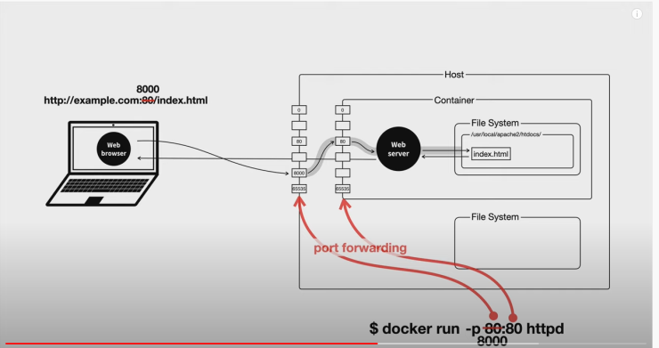
docker mysql
cmd : docker run -d -p 9876:3306 -e MYSQL_ROOT_PASSWORD=12345 mysql:5.6
cmd :
docker run --name mysql5.7 -d -p 9876:3306 -v C:\Users\jooladen\Desktop\mysql5.7:/var/lib/mysql -e MYSQL_ROOT_PASSWORD=12345 -e TZ=Asia/Seoul mysql:5.7
​
cmd : docker run --name mysql5.7 -d -p 9876:3306 -v C:\Users\jooladen\Desktop\mysql5.7:/var/lib/mysql -e MYSQL_ROOT_PASSWORD=12345 mysql:5.7 --character-set-server=utf8 --collation-server=utf8_general_ci
​
apt-get update
apt-get -y install vim
​
yum update
yum -y install vim​
​
win docker exec tab :
mysql -u root -p
​
create database test;
show databases;
use test;
CREATE TABLE `customers` (
`customerNumber` int(11) NOT NULL,
`customerName` varchar(50) NOT NULL
);
insert into `customers`(`customerNumber`,`customerName`) values
(103,'Atelier graphique'),
(112,'Signal Gift Stores');
select * from customers ;​
​
-------------------------------------
CREATE TABLE board (
id INT auto_increment NOT NULL PRIMARY key,
title varchar(45) NOT NULL,
content TEXT NOT NULL
)
​

 | docker
 | ​
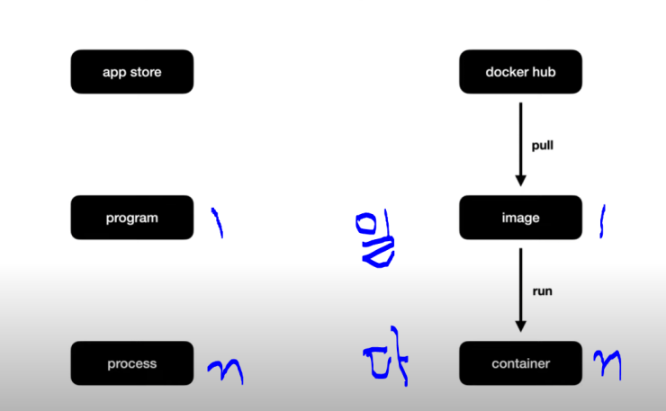

 | ​​

[docker
​

​

docker-compose
docker compose
https://gist.github.com/egoing/b62aa16573dd5c7c5da51fd429a5faa2​
docker-compose.yml
docker-compose up -d
docker-compose down​
​
https://www.44bits.io/ko/post/building-docker-image-basic-commit-diff-and-dockerfile#%EB%93%A4%EC%96%B4%EA%B0%80%EB%A9%B0

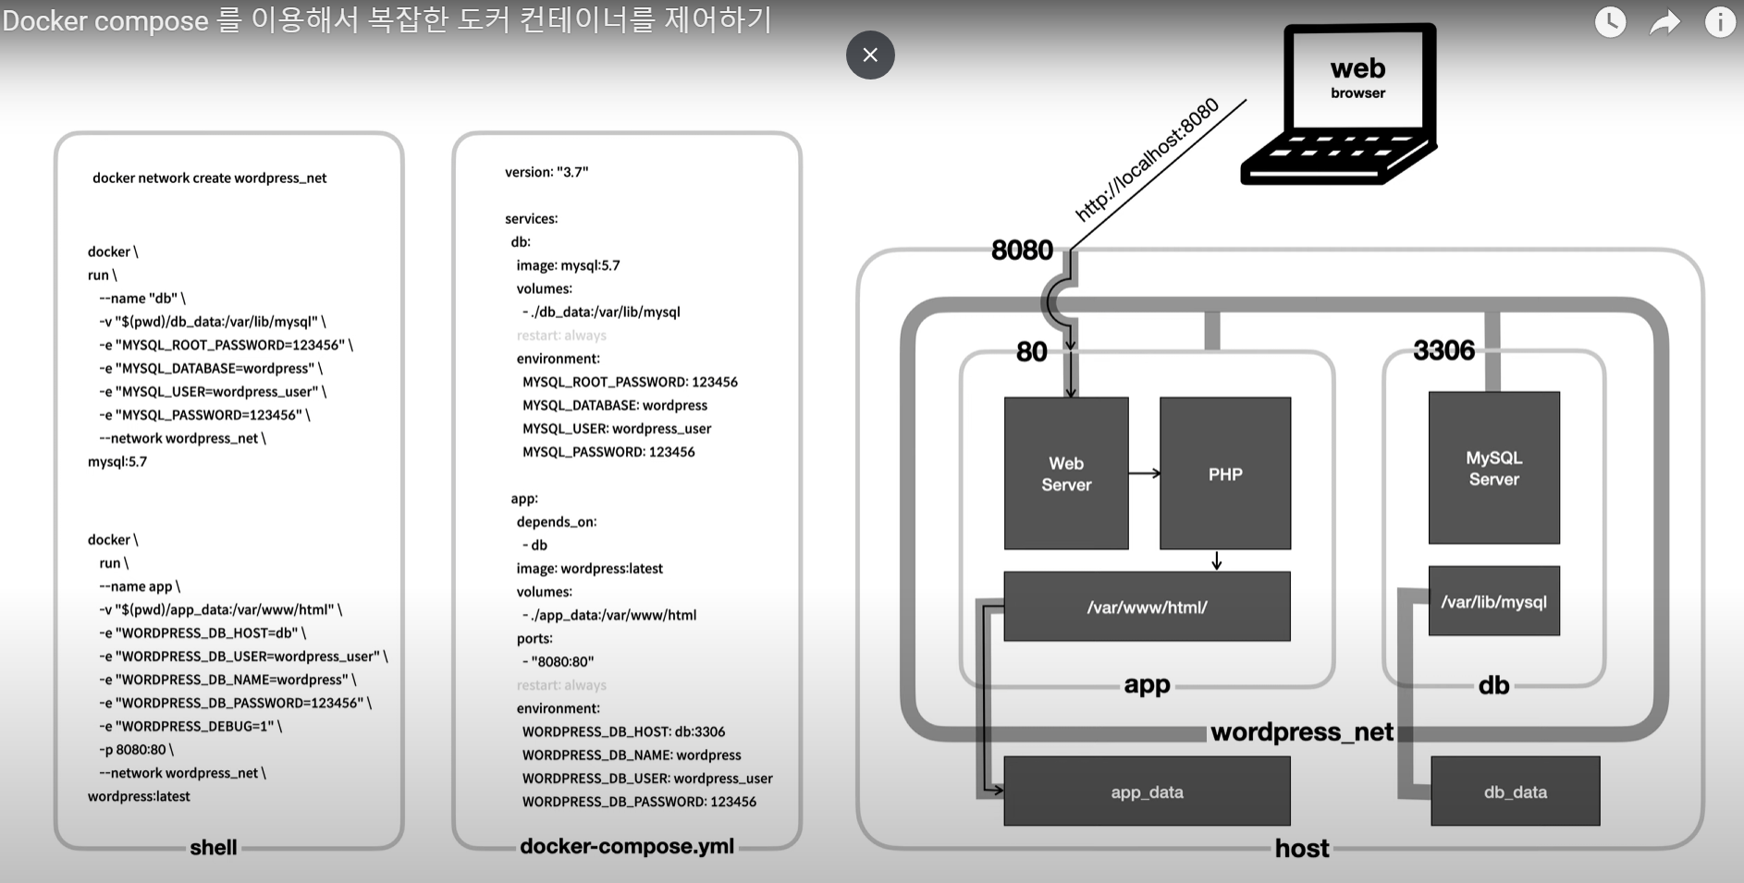
​

restart
컨테이너가 다운되었을 시, 항상 재시작하라는 설정. 서버도 사람이 만든건지라 갑자기 서버가 다운되는 변수가 일어나는데, 이 설정을 해준다면 웬만한 상황에서는 다시 복구를 자동으로 해준다(고 합니다 ㅎ)
https://velog.io/@tjdwns2243/Docker-Compose
build
DockerHub에서 다운로드받은 이미지가 아니라, dockerfile을 기반으로 컨테이너를 작성하고 싶을 때 사용
context: dockerfile이 있는 폴더의 위치
dockerfile : 사용할 도커파일명
links 컨테이너 내부에서, 다른 컨테이너에 접속하고 싶을 때 사용하는 옵션. 컨테이너 내부에서, 다른 컨테이너에 접속하고 싶을 때 사용하는 옵션.

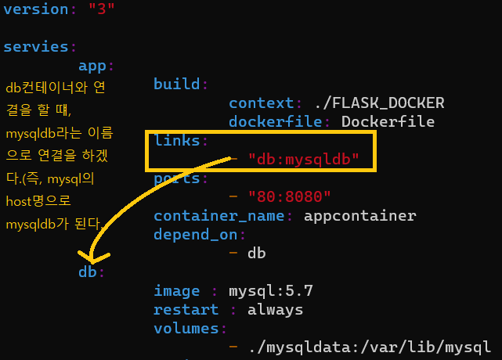
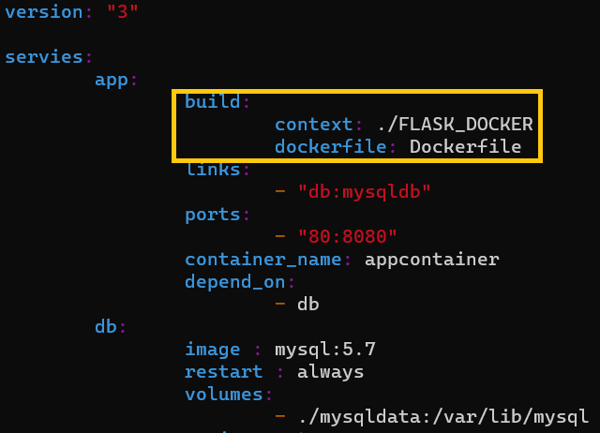

ports docker run 에서의 -p와 동일한 역할 YAML문법에서는 -p문법을 썼을 때와 같이 11:22와 같이 작성할 경우, 시간으로 인식을 할 수 있기 때문에, "11:22"와 같이 쌍따옴표로 감싸준다.

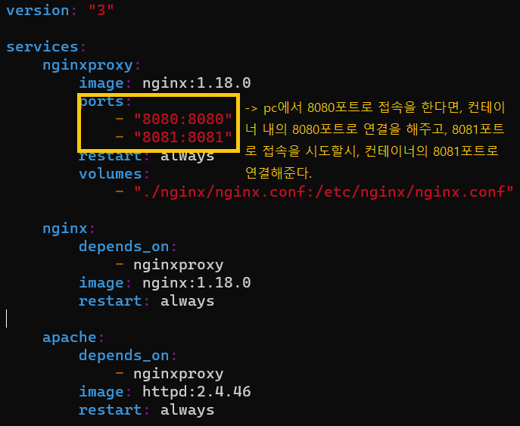

networks
컨테이너간 네트워크의 분리를 위한 추가 설정 부분
하지만 대형 서비스가 아닌 이상, 보통 하나의 네트워크 안에서 여러 개의 도커를 쓰기 때문에, 공부하는 입장에서 보통은 쓰지 않는다.

commit push upload
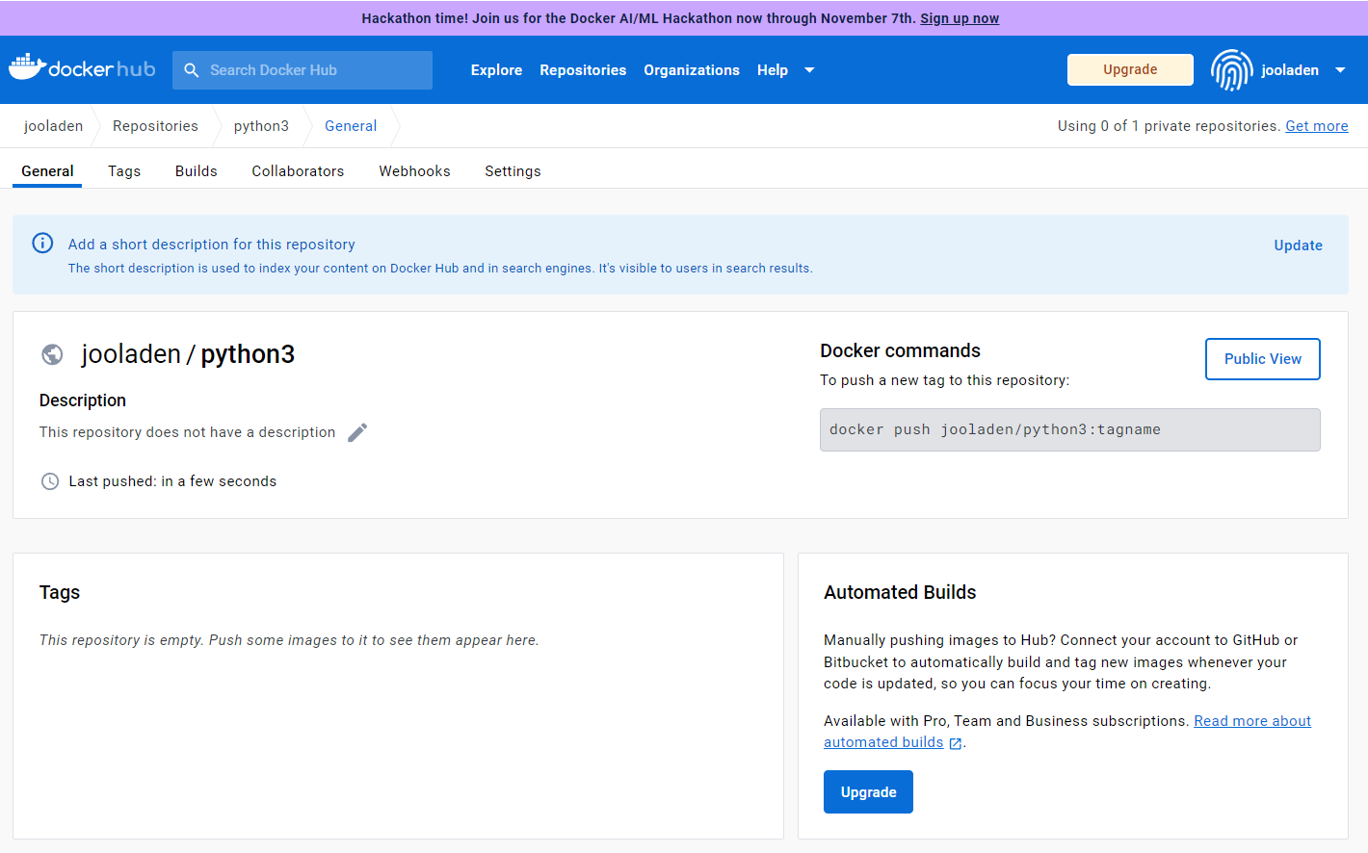

docker run -it --name my-python ubuntu:20.04
apt update
apt install -y python3
python3 -m http.server
docker commit my-python jooladen/python3:1.0
위와 같이 하면 이미지가 생성(컨테이너 생성이 아님)
docker login
docker push jooladen/python3:1.0
docker pull jooladen/python3:1.0
docker run -it --name my-python jooladen/python3:1.0

